1
 | Выбираем период
 | В области "Реестр принятых вагонов" вводим номер накладной

 | Расчет стоимости перевозки груза по прибытию
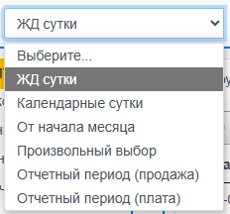

Расчет стоимости

 | Ж.д. тариф по договору, грн

 |  | № п.п. | № осн. накл. | № вагона | Cт. отпр. | Cт. приб. | Груз ПРИБ | Вес ЭПД, тн. | Ж.д. тариф по договору, грн | Плательщик | Оператор по АМКР ПРИБ | Цех получатель | Код плат. ПРИБ.(по отправке). | Код плательщика ПРИБ | Дата отправления на АМКР | Тариф ПРИБ, грн | Разница, грн | Дата расчета | Рассчитал
 | Скорректировать ж.д. тариф по договору, грн

 | Скорректировать Тариф ПРИБ

Реестр принятых вагонов

 | Найти накладную
 | 40842023

 |  | № п.п. | № осн. накл. | № вагона | Дата отправления на АМКР | Дата приема | Cт. отпр. | Cт. приб. | Груз ПРИБ | Оператор по АМКР ПРИБ | Цех получатель | Код плат. ПРИБ.(по отправке). | Код плательщика ПРИБ | Вес ЭПД, тн. | Тариф ПРИБ | Плательщик
 | Присвоить плательщика
 | Список пл-в

 | Скорректировать плательщика

 | Расчет

2
 | Сохраненные строки в Расчет стоимости перевозки груза по прибытию можно просмотреть в этой форме и сверить счета

 | Выбираем период если

 | В поиск накладных вводил номера накладных скопированные в предъявленном акте через точку с запятой
 | Система ищет среди рассчитанных накладных, сигнализирует если нет
 | Или с помощью филтров находим нужное

 | Сверка накладных по прибытию


 |  |  |  |  |  |  |  |  |  |  | Предьявлено

 |  |  |  |  |  | Поиск накладных

 |  | Акт № |  |  |  |  |  |  |  | Станция прибытия

Сверка накладных

 | Предъявлено

 |  |  | № п.п. | № осн. накл. | № вагона | Ж.д. тариф по договору, грн | Предъявлено | Тариф ПРИБ | Предъявлено | Разница | Предъявлено | Вес ЭПД, тн. | Cт. отпр. | Cт. приб. | Груз ПРИБ | Плательщик | Оператор по АМКР ПРИБ | Цех получатель | Код плат. ПРИБ.(по отправке). | Код плательщика ПРИБ | Дата отправления на АМКР | Дата приема | Дата расчета | Рассчитал | Дата сверки | Сверил

 | Предъявлено

 | Предъявлено

 | Скорректировать

3
Выбираем - период
Выбираем фильтр Станция отправления - Кривой Рог или Кривой Рог-Гл.
Выбираем - Фильтр Плательщик - по умолчанию АМКР (код 8116733 код в документе)
Выбираем - Фильтр Груз ОТПР - выбираем
Нажимаем - Применить
Из списка отфильтрованных данных выделяем строку и вносим ж.д. по договору и нажимаем Применить

 | Тарифы по отправлению

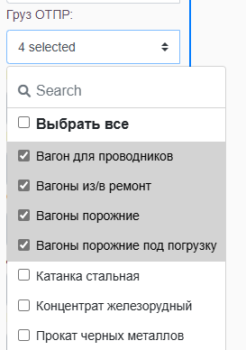

 | Реестр принятых вагонов

Найти накладную

Ж.д. тариф по договору, грн |  | № п.п. | № накл. | № вагона | Груз ОТПР | Тариф УЗ (ЭПД) kod="001" pr_avt="1" | Доп. сборы ЭПД kod="2" pr_avt="1" " kod="014" pr_avt="1" kod="016" pr_avt="1" | Итого по ЭПД, грн | Тариф по договору, грн | Разница (по ЭПД и Тариф по договору, грн) | Кол-во проводников kol_conductor="" | Род. | (ЭПД) Код ст. отправления | (ЭПД) Станция отправления name_from | (ЭПД) Код ст. назначения | (ЭПД) Станция назначения | Дорога ОТПР | (ЭПД) Код плат ОТПР | (ЭПД) Плательщик ОТПР | Оператор по АМКР ОТПР | (ЭПД) Тар.расс. ОТПР | Дата и время сдачи | Дата расчета | Рассчитал
52799.00 |  | 1 | 46228342 | 24591786 | Вагон для проводников | 12972.90 | 39826.10 | 52799.00 | 52799.00 | 0.00 | 2 | КР | 467201 | Кривой Рог | 352506 | ИЗОВ | Львовская | 8116733 | ПАТ "АРСЕЛОРМІТТАЛ КРИВИЙ РІГ" | ЦТЛ | 1009 | 2025-01-04 14:45:00 | 1/1/23 | Иванов
 |  | 2 | 46228409 | 50247816 | Вагоны порожние | 5492.10 |  | 5492.10 |  |  |  | ЦС | 467004 | Кривой Рог-Главный | 445607 | Басы | Южная | 8116733 | ПАТ "АРСЕЛОРМІТТАЛ КРИВИЙ РІГ" | ПР | 654 | 2025-01-04 15:15:00 | 1/2/23 | Иванов
Скорректировать Ж.д. тариф по договору, грн |  |  |  |  |  | 18465.00 | 39826.10 | 58291.10

Перечень
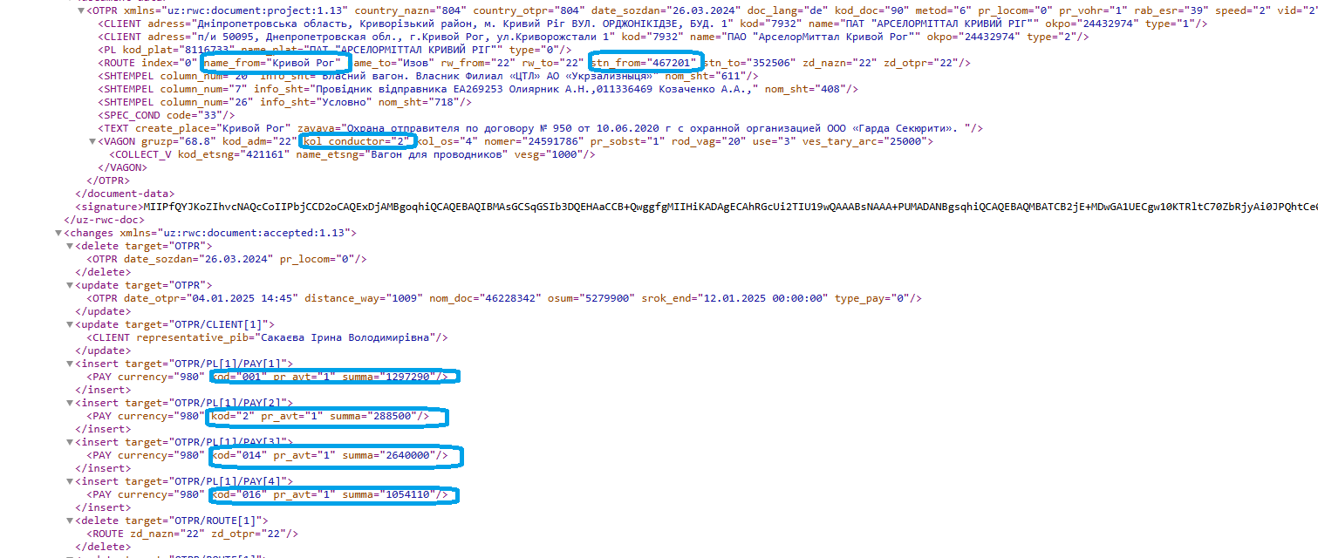
ФІЛІЯ "ЄДИНИЙ РОЗРАХУНКОВИЙ ЦЕНТР ЗАЛІЗНИЧНИХ ПЕРЕВЕЗЕНЬ" АТ "УКРЗАЛІЗНИЦЯ"

Перелік № 20250104 від 04.01.2025

Назва платника:ПУБЛІЧНЕ АКЦIОНЕРНЕ ТОВАРИСТВО "АРСЕЛОРМIТТАЛ КРИВИЙ РIГ" |  |  |  |  | Код платника:8116733
Номер єдиного договору:8116733 від 01.07.2020 |  |  |  |  | ВСП Дніпропетровький
Розрахунковий рахунок:UA283005840000026008200354222 |  |  | Код МФО:300584 |  |  | ЗКПО:24432974

Сальдо на початок розрахункової доби : -8316174,33

Вiдправлення
Дата | Станція | Назва станції | Документ | Тариф | Дод. збори та послуги | ПДВ | Всього
2025-01-04 | 467201 | КРИВИЙ РІГ | 46228342 | 12972.9 | 39826.1 | 10559.8 | 63358.8
2025-01-04 | 467004 | КРИВИЙ РІГ-ГОЛОВНИЙ | 46228409 | 5492.1 | 0 | 1098.42 | 6590.52

Всього проведено платежів |  | 1022089.48
в т.ч. за ставкою 0% |  | 388485.7 |  | Передоплата
в т.ч. за ставкою 20% |  | 633603.78
в т.ч. звільнені від оподаткування(транзит), пеня, штрафи |  |  |  | Списано
За додатковi послуги |  |  |  | Зараховано
Зарезервовано
ПДВ |  | 126720.75
Разом |  | 1148810.23 |  | Сальдо на кінець розрахункової доби : |  | -7167364.1
 |  |  |  | в т.ч. резерв : |  | 0

Вiдповiдальний працiвник __________________________________

Правки

1 | Название области РАСЧЕТ ПРИНЯТЫХ ВАГОНОВ исправить на РЕЕСТР ПРИНЯТЫХ ВАГОНОВ

2 | Нет столбца "Дата приема "

3 | Нет кнопки "Поля" , может захотят сократить таблицу

4 | После нажатия кнопки "Править документ" , в поле "Найти накладную" должно быть пусто для ввода новой накладной, не удобно удалять каждый раз уже рассчитанную

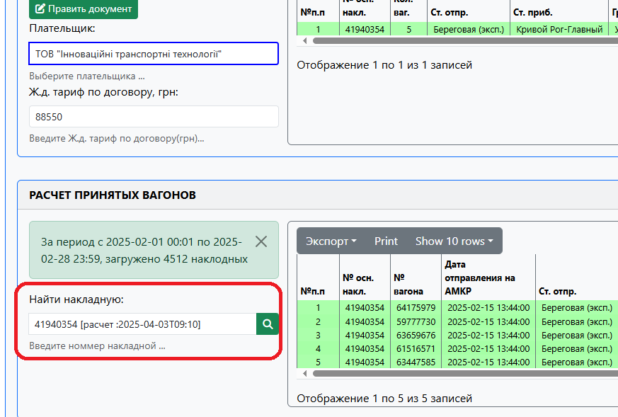

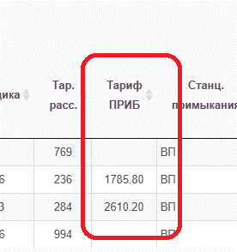
5 | Два столбца "Тариф ПРИБ" , в чем разница ? Дает исправить только один
6 | Данные столбца "Тариф ПРИБ" должны быть в грн = 79415,00 , как в отчете по прибытию
 | Из Е-Портала не потягивается тариф по прибытию на импорт
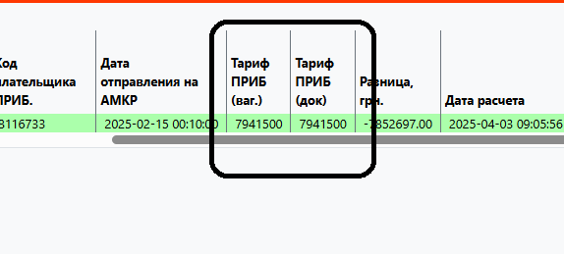
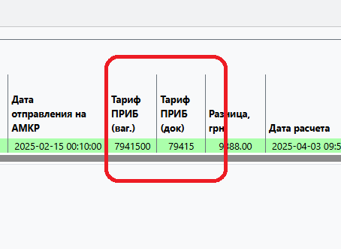

7 | Я бы перенесла поле "Тариф ПРИБ" вниз
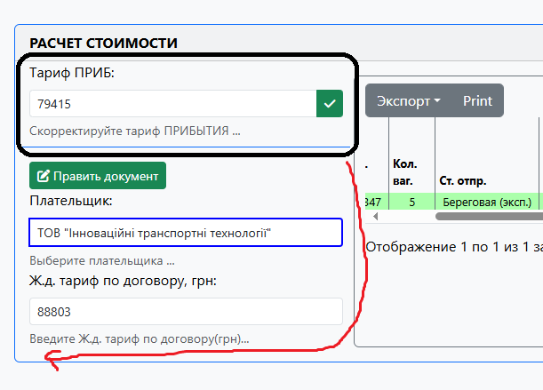

8 | Как закрыть окно

